Graphique 1
GRAPHIQUE 1 | Taux d'emploi salarié dans le secteur privé à 6, 12, 18 et 24 mois des apprentis sortant d'études en 2018, 2019 et 2020
En %

 | Nombre de mois après la sortie d'études | 6 mois | 12 mois | 18 mois | 24 mois
 | Sortants 2018 | 62 | 68 | 67 | 67
 | Sortants 2019 | 62 | 65 | 66 | 72
 | Sortants 2020 | 61 | 69 | 70 | 73

Note : pour les apprentis sortant d’études pendant l’année N, l’insertion à 6 mois (respectivement à 12, 18 et 24 mois) est observée en janvier N+1 (resp. juillet N+1, janvier N+2 et juillet N+2).
Lecture : 73 % des apprentis sortant d'études en 2020 sont en emploi salarié dans le secteur privé 24 mois après leur sortie d'études.
Champ : France (hors Mayotte). Sortants en 2018, 2019 ou en 2020 d'une dernière année de formation professionnelle de niveau CAP à BTS en apprentissage.
Source : Dares, Depp, InserJeunes.

Graphique 2
GRAPHIQUE 2 | Taux d'emploi salarié dans le secteur privé à 6, 12, 18 et 24 mois des apprentis sortant d'études en 2020
En %

 |  |  | En emploi à 6 mois (en %) | En emploi à 12 mois (en %) | En emploi à 18 mois (en %) | En emploi à 24 mois (en %) | Nombre de sortants | Nombre de sortants en emploi à 6 mois | Nombre de sortants en emploi à 12 mois | Nombre de sortants en emploi à 18 mois | Nombre de sortants en emploi à 24 mois
 | Sexe | Femmes | 57 | 65 | 67 | 69 | 35,600 | 20,300 | 23,300 | 23,900 | 24,500
 |  | Hommes | 62 | 71 | 72 | 75 | 76,500 | 47,600 | 54,500 | 54,800 | 57,000
 | Certification préparée (1) | CAP | 51 | 62 | 64 | 68 | 39,900 | 20,300 | 24,700 | 25,400 | 26,900
 |  | Bac pro | 60 | 70 | 71 | 74 | 12,300 | 7,400 | 8,600 | 8,700 | 9,100
 |  | BP | 73 | 79 | 77 | 79 | 15,200 | 11,000 | 11,900 | 11,800 | 12,000
 |  | BTS | 68 | 75 | 76 | 77 | 24,500 | 16,600 | 18,300 | 18,500 | 18,900
 | Domaine de formation | Production | 63 | 72 | 72 | 75 | 68,100 | 42,700 | 48,900 | 49,000 | 50,900
 |  | Services | 57 | 66 | 67 | 69 | 43,900 | 25,200 | 28,800 | 29,600 | 30,500
 | Obtention de la certification (2) | Diplômés | 64 | 72 | 73 | 75 | 71,500 | 45,400 | 51,500 | 52,100 | 53,700
 |  | Non diplômés | 48 | 59 | 62 | 66 | 12,700 | 6,100 | 7,500 | 7,800 | 8,300
 |  | Ensemble | 61 | 69 | 70 | 73 | 112,100 | 67,900 | 77,700 | 78,700 | 81,500

(1) Ces 4 certifications représentent 82 % des sortants en 2020. (2) Les taux d'emploi en fonction de l'obtention du diplôme sont calculés pour les seuls sortants d'un CAP, baccalauréat professionnel, brevet professionnel (BP) ou BTS. En outre, l'information sur l'obtention du diplôme n'est pas disponible pour respectivement 9 %, 6 %, 15 % et 4 % des sortants d'un CAP, baccalauréat professionnel, brevet professionnel, BTS qui sont donc exclus de l'analyse.
Lecture : 68 % des apprentis de CAP sortant d'études en 2020 sont en emploi salarié dans le secteur privé 24 mois après leur sortie d'études.
Champ : France (hors Mayotte). Sortants en 2020 d'une dernière année de formation professionnelle de niveau CAP à BTS en apprentissage.
Source : Dares, Depp, InserJeunes.

Graphique 3
GRAPHIQUE 3 | Parcours dans l'emploi salarié privé des apprentis au cours des deux années après leur sortie d'études en 2020
En %

 |  |  | En emploi à 6, 12, 18 et 24 mois | Parcours mixte | Aucun emploi à 6, 12, 18 et 24 mois | Nombre de sortants | Nombre de sortants en emploi à 6, 12, 18 et 24 mois | Nombre de sortants avec un parcours mixte | Nombre de sortants pas en emploi à 6, 12, 18 et 24 mois
 | Sexe | Femmes | 42 | 41 | 17 | 35,600 | 15,100 | 14,500 | 6,000
 |  | Hommes | 49 | 38 | 13 | 76,500 | 37,500 | 29,100 | 9,900
 | Certification préparée (1) | CAP | 37 | 46 | 17 | 39,900 | 14,700 | 18,300 | 6,900
 |  | Bac pro | 47 | 40 | 13 | 12,300 | 5,800 | 4,800 | 1,600
 |  | BP | 60 | 30 | 10 | 15,200 | 9,100 | 4,500 | 1,600
 |  | BTS | 55 | 34 | 11 | 24,500 | 13,300 | 8,400 | 2,800
 | Domaine de formation | Production | 49 | 38 | 13 | 68,100 | 33,800 | 25,600 | 8,700
 |  | Services | 43 | 41 | 16 | 43,900 | 18,800 | 18,000 | 7,100
 | Obtention de la certification (2) | Diplômés | 50 | 37 | 13 | 71,500 | 36,000 | 26,600 | 8,900
 |  | Non diplômés | 34 | 48 | 18 | 12,700 | 4,300 | 6,100 | 2,300
 |  | Ensemble | 47 | 39 | 14 | 112,100 | 52,600 | 43,700 | 15,900

(1) Ces 4 certifications représentent 82 % des sortants en 2020. (2) Les taux d'emploi en fonction de l'obtention du diplôme sont calculés pour les seuls sortants d'un CAP, baccalauréat professionnel, brevet professionnel (BP) ou BTS. En outre, l'information sur l'obtention du diplôme n'est pas disponible pour respectivement 9 %, 6 %, 15 % et 4 % des sortants d'un CAP, baccalauréat professionnel, brevet professionnel, BTS qui sont donc exclus de l'analyse.
Lecture : parmi les apprentis de BTS sortant d'études en 2020, 55 % sont en emploi à 6, 12, 18 et 24 mois après leur sortie d'études ; 34 % sont au moins une fois en emploi et une fois sans emploi à ces quatre dates ; 11 % ne sont en emploi à aucune de ces dates .
Champ : France (hors Mayotte). Sortants en 2020 d'une dernière année de formation professionnelle de niveau CAP à BTS en apprentissage.
Source : Dares, Depp, InserJeunes.

Graphique 4
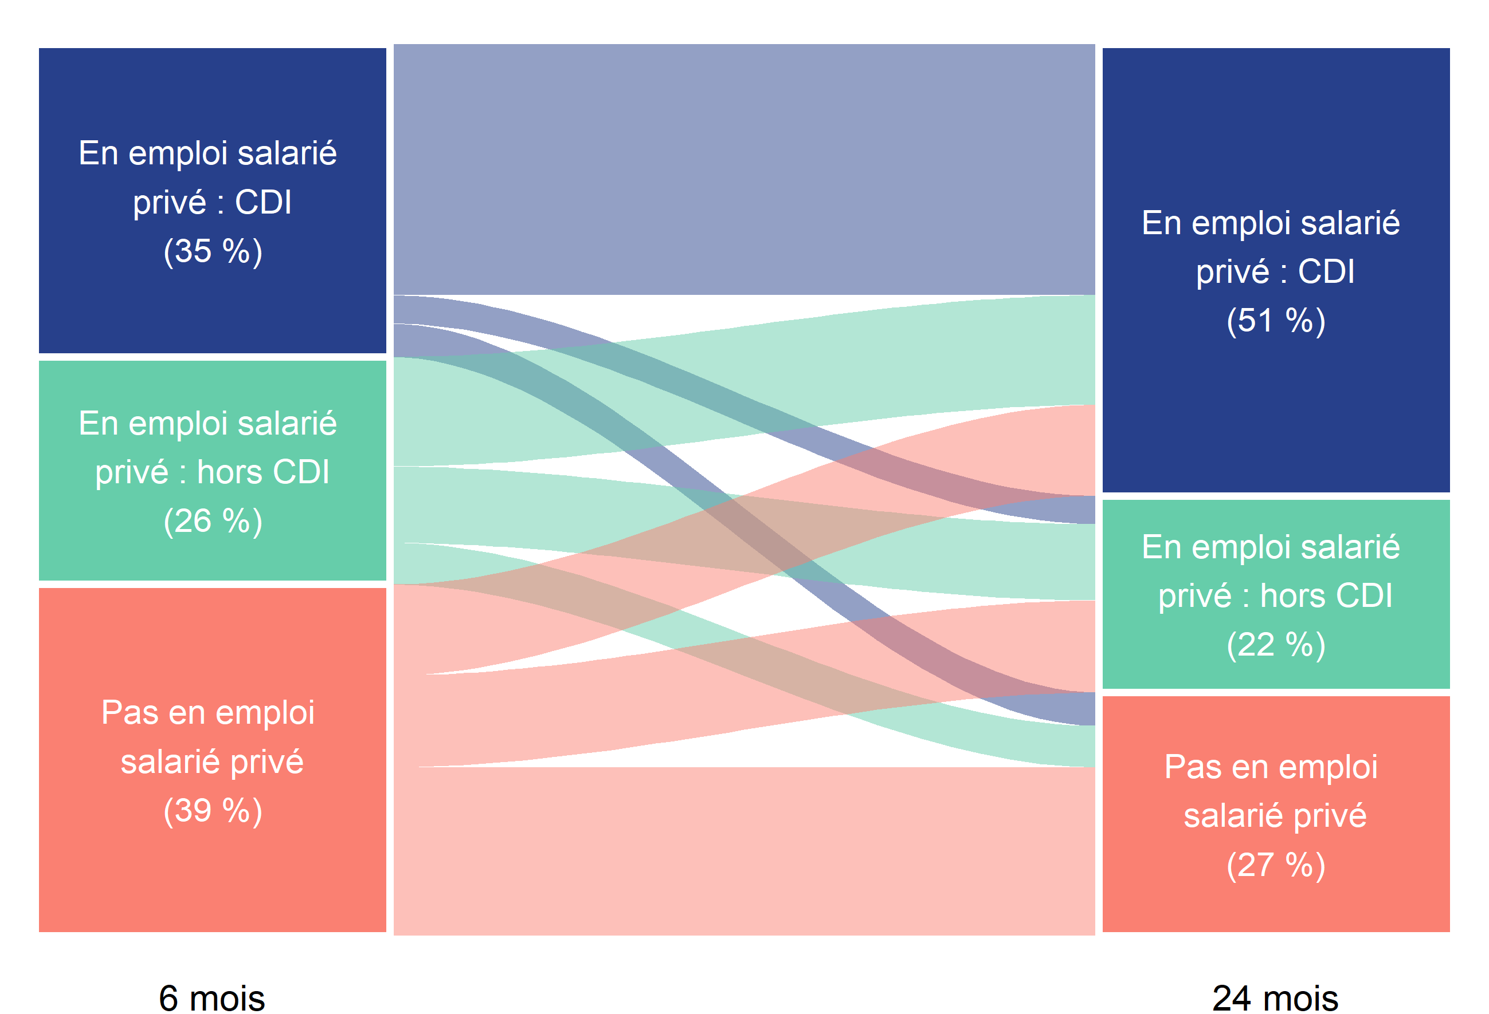
80
9
11
48
34
18
26
26
48
GRAPHIQUE 4 | Situation à 6 et 24 mois des apprentis sortant d'études en 2020 |  |  |  |  | En %
En %

 | En emploi salarié privé : CDI 24 mois après la sortie d'études (51 %) | En emploi salarié privé : hors CDI 24 mois après la sortie d'études (22 %) | Pas en emploi salarié privé 24 mois après la sortie d'études (27 %)
En emploi salarié privé : CDI 6 mois après la sortie d'études (35 %) | 80 | 9 | 11
En emploi salarié privé : hors CDI 6 mois après la sortie d'études (26 %) | 48 | 34 | 18
49
Pas en emploi salarié privé 6 mois après la sortie d'études (39 %) | 26 | 26 | 48

 |  |  |  | Lecture : 35 % des apprentis sortant d'études en 2020 sont en emploi salarié dans le secteur privé avec un CDI 6 mois après leur sortie d'études. Parmi eux, 80 % sont encore en emploi salarié dans le secteur privé avec un CDI 24 mois après leur sortie d'études.
 |  |  |  | Champ : France (hors Mayotte). Sortants en 2020 d'une dernière année de formation professionnelle de niveau CAP à BTS en apprentissage.
 |  |  |  | Source : Dares, Depp, InserJeunes.

Graphique 5
GRAPHIQUE 5 | Nature de l'emploi salarié privé à 6, 12, 18 et 24 mois des apprentis sortant d'études en 2020
En %

 | Nombre de mois après la sortie d'études | En CDI | En CDD | En intérim | En contrat de professionnalisation | En autre type de contrat | En emploi chez le même employeur que pendant l'apprentissage
 | 6 mois | 35 | 17 | 5 | 3 | 1 | 27
 | 12 mois | 42 | 18 | 6 | 2 | 1 | 25
 | 18 mois | 48 | 15 | 5 | 1 | 1 | 21
 | 24 mois | 51 | 15 | 5 | 1 | 1 | 20

Lecture : 51 % des apprentis sortant d'études en 2020 sont en CDI 24 mois après leur sortie d'études. En outre, 20 % sont alors en emploi chez le même employeur que pendant leur apprentissage.
Champ : France (hors Mayotte). Sortants en 2020 d'une dernière année de formation professionnelle de niveau CAP à BTS en apprentissage.
Source : Dares, Depp, InserJeunes.

Graphique complémentaire A
GRAPHIQUE COMPLÉMENTAIRE A | Part de la reprise d'études un an après la sortie d'études des apprentis sortant en 2018, 2019, 2020
En %

 | Sortants 2020 | Sortants 2019 | Sortants 2018
En emploi salarié privé 6 mois après la sortie d'études | 5 | 5 | 3
Pas en emploi salarié privé 6 mois après la sortie d'études | 7 | 6 | 5
Ensemble | 6 | 5 | 4
 |  | Année n de sortie d'études | En reprise d'études durant l'année scolaire n+1/n+2 (en %) | Nombre de sortants | Nombre de sortants en reprise d'études durant l'année scolaire n+1/n+2
 | En emploi salarié privé 6 mois après la sortie d'études | Sortants 2018 | 3 | 67,600 | 2,200
 |  | Sortants 2019 | 5 | 69,300 | 3,300
 |  | Sortants 2020 | 5 | 67,900 | 3,600
 | Pas en emploi salarié privé 6 mois après la sortie d'études | Sortants 2018 | 5 | 41,700 | 2,000
 |  | Sortants 2019 | 6 | 41,900 | 2,500
 |  | Sortants 2020 | 7 | 44,200 | 3,200
 | Ensemble | Sortants 2018 | 4 | 109,200 | 4,300
 |  | Sortants 2019 | 5 | 111,100 | 5,800
 |  | Sortants 2020 | 6 | 112,100 | 6,900

Lecture : 6 % des apprentis sortant d'études en 2020 se sont réinscrits en études pour l'année scolaire 2021-2022 (hors reprise d'études dans le privé hors contrat).
Champ : France (hors Mayotte). Sortants en 2018, 2019 ou en 2020 d'une dernière année de formation professionnelle de niveau CAP à BTS en apprentissage.
Source : Dares, Depp, InserJeunes.

